상품제안서
머레이 힙업운동패드 | 상품코드: F06338

 |  |  |  |  |  |  | 02-412-0044 | www.easy1.co.kr
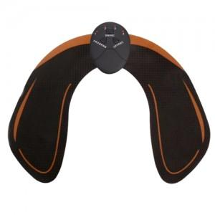

【상세/제작정보】 | 패드인쇄가능(수량상관없이 기본 인쇄비 30,000원+개당200원) *인쇄는 리모컨에 가능합니다.

【인쇄/포장옵션】 | 실크, 레이저 / 포장지포장

【공급단가】 | 수량 | 50~ | 100~ | 500~ | 1,000~ | 3,000~
*VAT별도 | 단가 | 12,150원 | 11,700원 | 11,250원 | 10,800원 | 10,530원

【상품 URL】 | http://www.easy1.co.kr/src/goods_detail.php?gdno=6338

